상품제안서
모두애 컬러인쇄 에코 텀블러백 | 상품코드: F23037

 |  |  |  |  |  |  | 02-412-0044 | www.easy1.co.kr
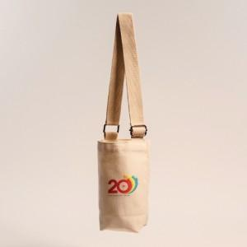

【상세/제작정보】

【인쇄/포장옵션】 | 풀칼라 / 포장불가능

【공급단가】 | 수량 | 200~ | 500~ | 1,000~ | 3,000~ | 5,000~
*VAT별도 | 단가 | 5,110원 | 4,920원 | 4,740원 | 4,560원 | 4,380원

【상품 URL】 | https://easy1.co.kr:443/src/goods_detail.php?gdno=23037

